关系图
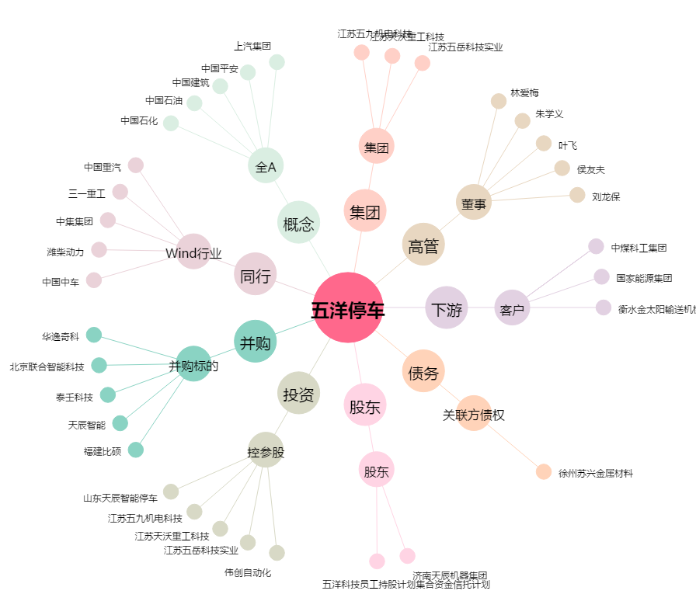
五洋停车[300420.SZ] - 关系概览图

